Macro
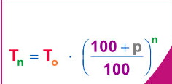

5% | Természetes Személy Éves Kamat Mértéke/ Non Legal Annual Interest Rate
10% | Jogi Személy Kamat Mértéke / Non Legal Annual Interest Rate
9,000 Ft | Kis értékű követelések mértének megadása, melynek során kizárjuk a kimeneti fáljból /Specifying the size of small claims, during which they are excluded from the output page

